F1
Figur 1. Föreställningar och konserter 2015–2021, antal
Fliken inkluderar figur följt av tabell med underliggande data.

Kommentar: Tidsserien baseras på 68 verksamheter som svarat sedan 2015. Vid bortfall enskilda år har värdet imputerats.

År | Totalt
2015 | 24085
2016 | 23689
2017 | 23925
2018 | 24414
2019 | 26866
2020 | 14560
2021 | 17553

Tillbaka till innehållsförteckning

F2
Figur 2. Föreställningar och konserter per scenkonstområde 2021, andel i procent
Fliken inkluderar figur följt av tabell med underliggande data.

Kommentar: Baseras på svar från 93 scenkonstverksamheter. Uppgifter saknas om 788 föreställningar som avser turnerande verksamhet utanför det egna länder eller landet.

Scenkonstområde | Antal | Andel (%)
Musik | 5932 | 35
Musikteater | 1223 | 7
Dans | 1783 | 10
Samtida cirkus | 168 | 1
Övrig scenkonst | 813 | 5
Teater | 7184 | 42
Summa | 17,103 | 100

Tillbaka till innehållsförteckning

F3
Figur 3. Föreställningar och konserter per kommun 2021, egenproduktion och gästspel
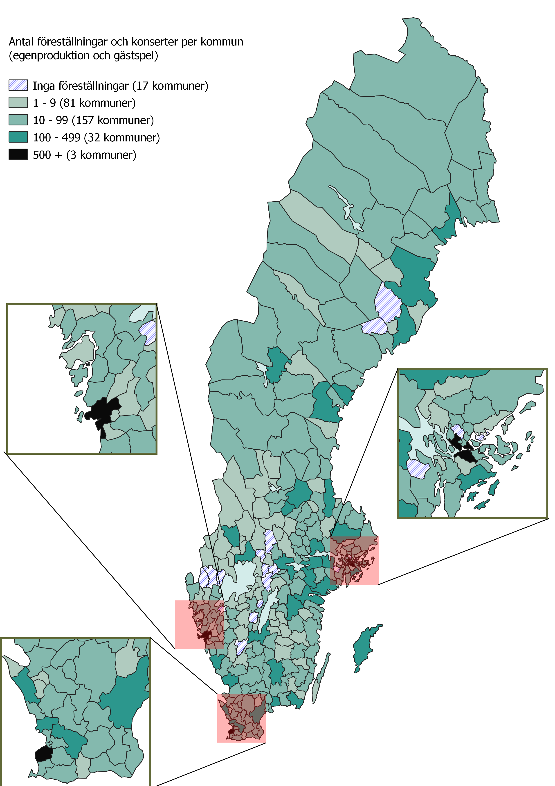

Tillbaka till innehållsförteckning

F4
Figur 4. Publik 2015-2021, antal
Fliken inkluderar figur följt av tabell med underliggande data.

Kommentar: Tidsserien baseras på 69 verksamheter som svarat sedan 2015. Vid bortfall enstaka år har värdet imputerats.

År | Totalt
2015 | 4,300,358
2016 | 4,337,515
2017 | 4,329,094
2018 | 4,455,581
2019 | 4,380,299
2020 | 1,265,484
2021 | 1,744,288

Tillbaka till innehållsförteckning

F5
Figur 5. Samlade intäkter och kostnader 2015-2021, miljoner kronor
Fliken inkluderar figur följt av tabell med underliggande data.

Kommentar: Figuren baseras på 69 scenkonstverksamheter som svarat sedan 2015. För bortfall enskilda år har värdet imputerats.

År | Intäkter | Kostnader
2015 | 4,902 | 4,895
2016 | 5,096 | 5,108
2017 | 5,327 | 5,318
2018 | 5,647 | 5,527
2019 | 5,785 | 5,770
2020 | 5,377 | 5,259
2021 | 5,529 | 5,419

Tillbaka till innehållsförteckning

F6
Figur 6. Intäkter per intäktsslag 2021, andel av totala intäkter
Fliken inkluderar figur följt av tabell med underliggande data.

Kommentar: Baseras på svar från 89 scenkonstverksamheter 2021.

Huvudman | Kommunala bidrag | Regionala bidrag | Statliga bidrag | Övriga bidrag | Verksamhetsintäkter | Sponsring och donationer | Övriga Intäkter | Summa
Statlig huvudman | 0 | 0 | 92 | 0 | 5 | 1 | 2 | 100
Regional huvudman | 6 | 51 | 33 | 1 | 4 | 1 | 4 | 100
Kommunal huvudman | 59 | 14 | 21 | 0 | 4 | 0 | 2 | 100
Annan huvudman | 17 | 23 | 39 | 11 | 4 | 0 | 6 | 100
Totalt | 16 | 30 | 42 | 3 | 4 | 1 | 4 | 100

Tillbaka till innehållsförteckning

F7
Figur 7. Kostnader per kostnadsslag, andel av totala kostnader
Fliken inkluderar figur följt av tabell med underliggande data.

Kommentar: Baseras på svar från 89 scenkonstverksamheter 2021.

Huvudman | Personalkostnader | Lokalkostnader | Andra verksamhetskostnader | Finansiella kostnader och avskrivningar | Totalt
Statlig huvudman | 67 | 11 | 19 | 3 | 100
Regional huvudman | 63 | 9 | 26 | 2 | 100
Kommunal huvudman | 55 | 18 | 25 | 2 | 100
Annan huvudman | 61 | 8 | 30 | 1 | 100
Totalt | 62 | 10 | 26 | 2 | 100

Tillbaka till innehållsförteckning

F8
Figur 8. Årsarbetskrafter 2019–2021, antal
Fliken inkluderar figur följt av tabell med underliggande data.

Kommentar: Baseras på svar från 89 scenkonstverksamheter 2021.

År | Antal årsarbetskrafter
2019 | 5279
2020 | 5008
2021 | 5158

Tillbaka till innehållsförteckning

